setup スクショ
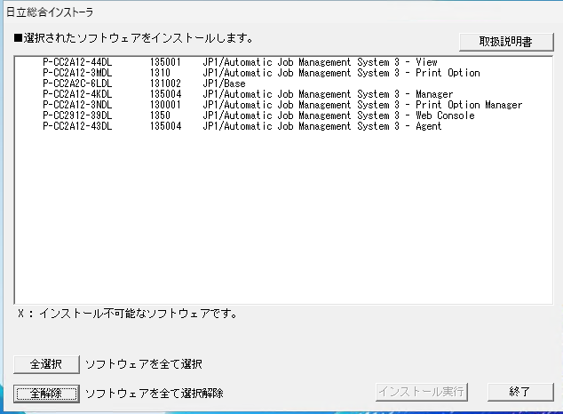
日立総合インストーラを起動。インストール対象ソフトウェア一覧（View / Print Option / Base / Manager / Print Option Manager / Web Console / Agent）を表示。

手順 1

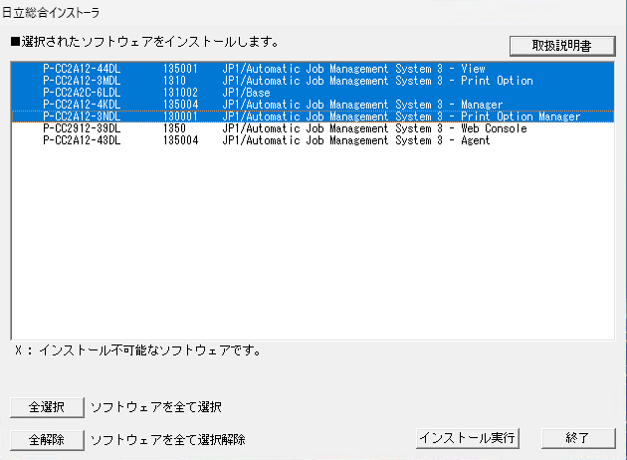
「全選択」でインストール対象を選択（反転表示）。

手順 2

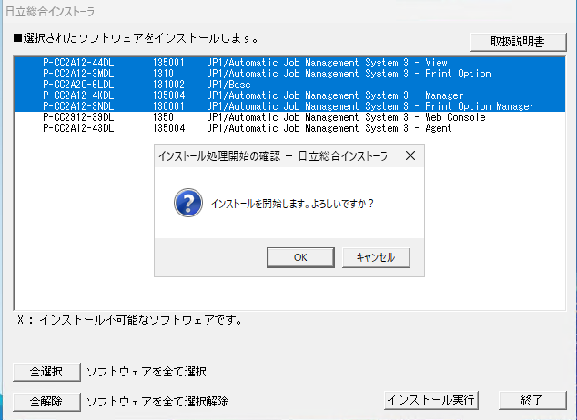
「インストール実行」をクリック →「インストールを開始します。よろしいですか？」で［OK］。

手順 3

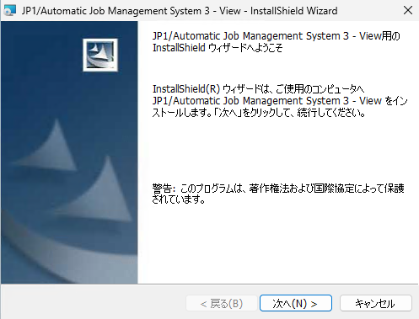
JP1/AJS3 - View：InstallShield ウィザード開始（ようこそ画面）。［次へ］。

手順 4

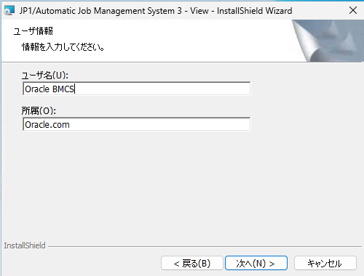
View：ユーザ情報を入力（ユーザ名 Oracle BMCS／所属 Oracle.com）。

手順 5

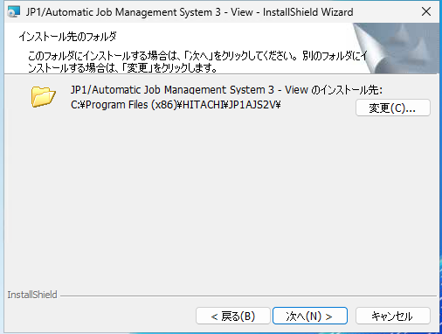
View：インストール先フォルダを確認（C:\Program Files (x86)\HITACHI\JP1AJS2V\）。

手順 6

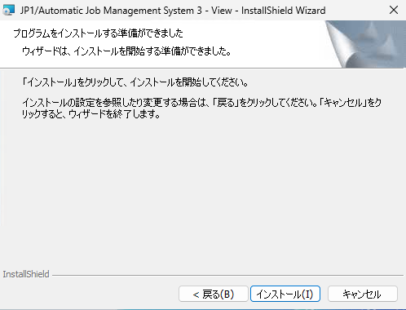
View：インストール準備完了。［インストール］で開始。

手順 7

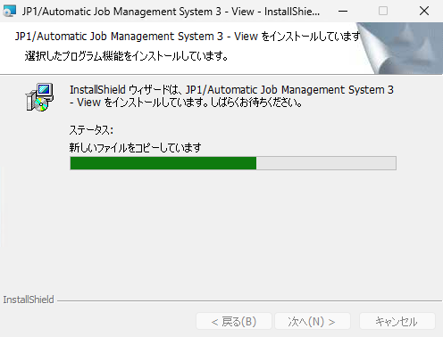
View：ファイルをコピー中。

手順 8

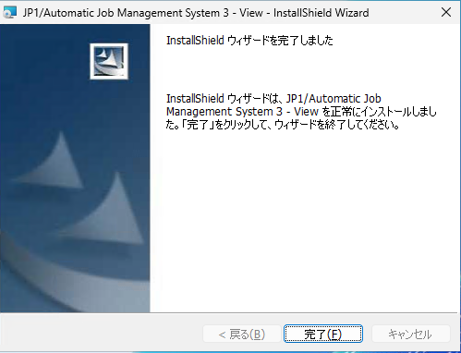
View：インストール完了。［完了］。

手順 9

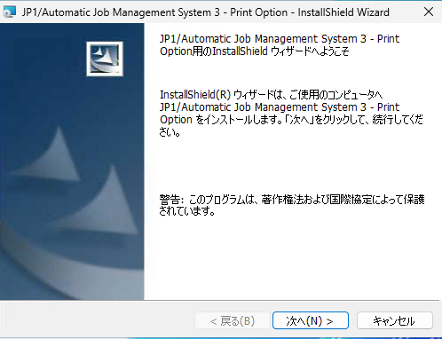
JP1/AJS3 - Print Option：ウィザード開始（ようこそ）。［次へ］。

手順 10

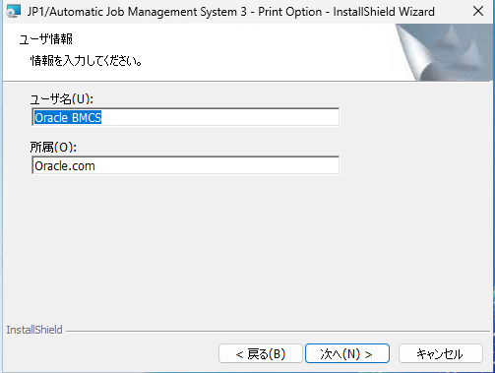
Print Option：ユーザ情報を入力。

手順 11

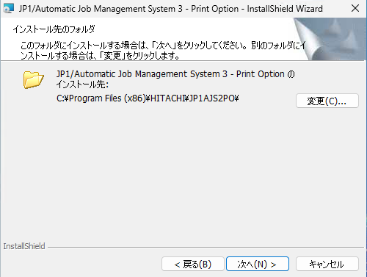
Print Option：インストール先フォルダを確認（…\JP1AJS2PO\）。

手順 12

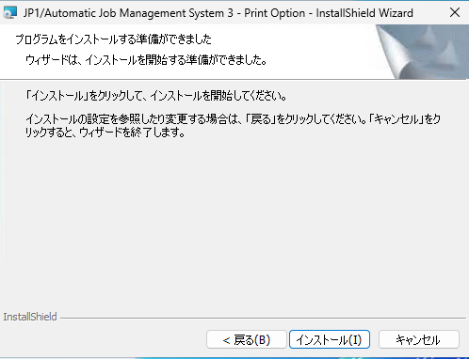
Print Option：インストール準備完了。

手順 13

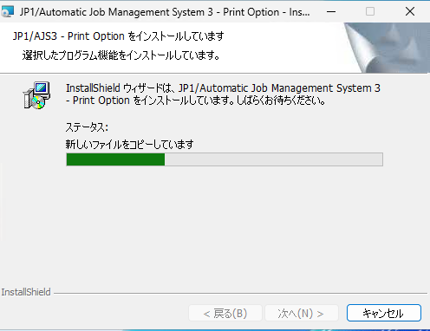
Print Option：ファイルをコピー中。

手順 14

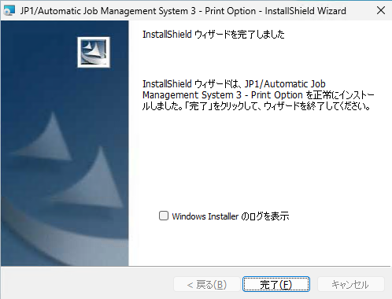
Print Option：インストール完了。［完了］。

手順 15

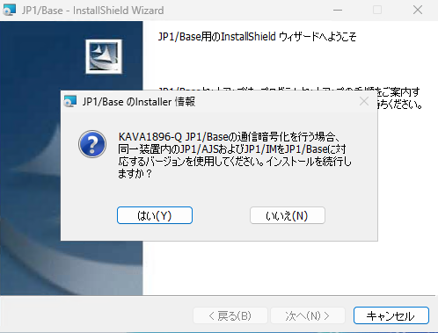
JP1/Base：ウィザード開始時に通信暗号化に関する注意（KAVA1896-Q）。同一装置内の JP1/AJS・JP1/IM を対応バージョンにする旨を確認し［はい］で続行。

手順 16

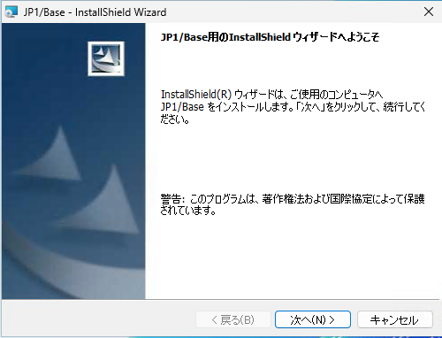
JP1/Base：InstallShield ウィザード（ようこそ）。［次へ］。

手順 17

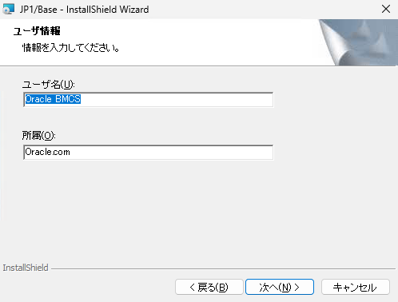
JP1/Base：ユーザ情報を入力。

手順 18

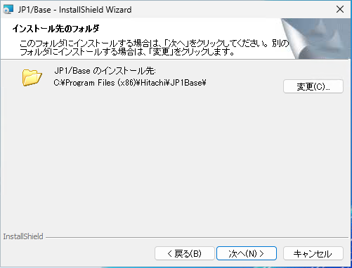
JP1/Base：インストール先フォルダを確認（C:\Program Files (x86)\Hitachi\JP1Base\）。

手順 19

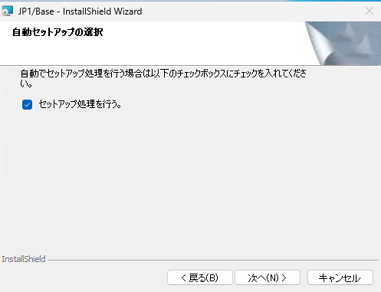
JP1/Base：自動セットアップの選択（「セットアップ処理を行う。」にチェック）。

手順 20

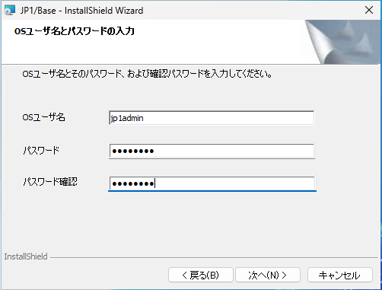
JP1/Base：OSユーザ名とパスワードを入力（OSユーザ名 jp1admin）。

手順 21

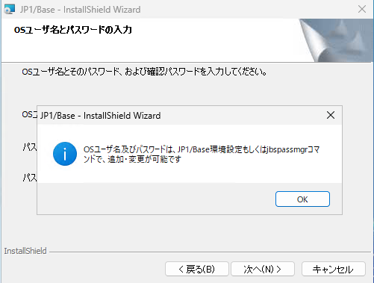
JP1/Base：OSユーザ名・パスワードは環境設定または jbspassmgr コマンドで追加・変更可能との案内。［OK］。

手順 22

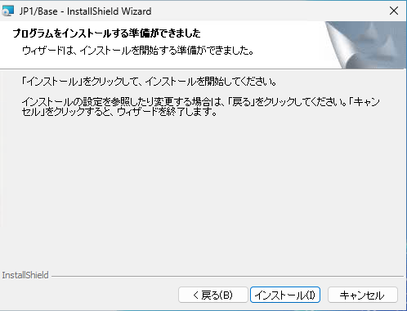
JP1/Base：インストール準備完了。

手順 23

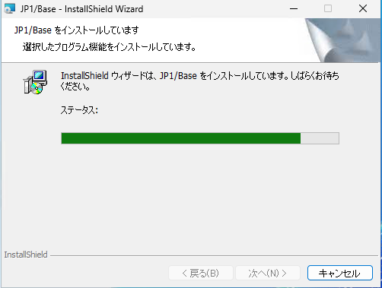
JP1/Base：インストール中。

手順 24

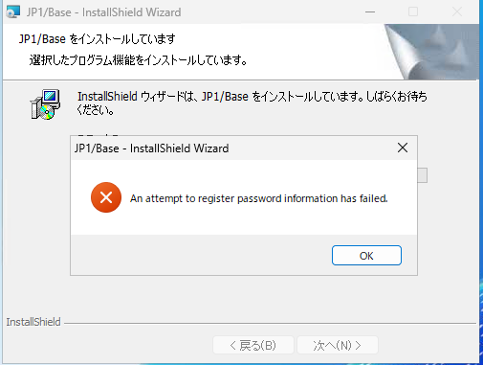
⚠ JP1/Base：インストール中に「An attempt to register password information has failed.」（パスワード情報の登録に失敗）が表示。インストール完了後に jbspassmgr で再登録が必要。

手順 25

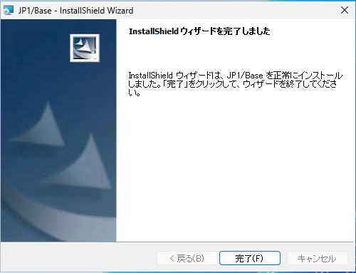
JP1/Base：インストール完了。［完了］。

手順 26

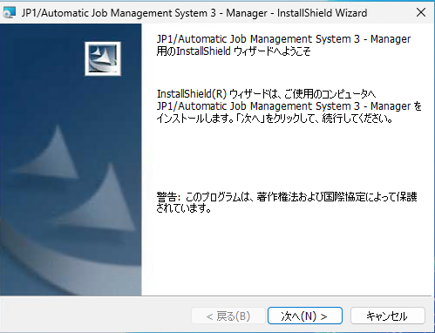
JP1/AJS3 - Manager：ウィザード開始（ようこそ）。［次へ］。

手順 27

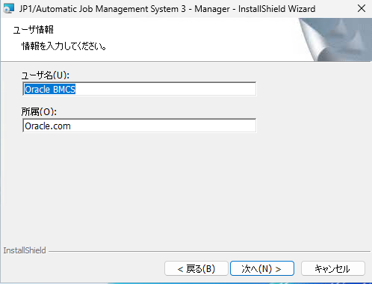
Manager：ユーザ情報を入力。

手順 28

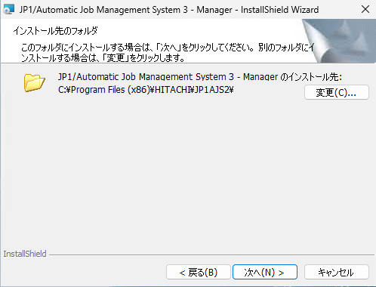
Manager：インストール先フォルダを確認（…\JP1AJS2\）。

手順 29

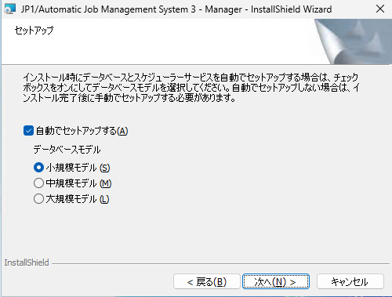
Manager：セットアップ（「自動でセットアップする」＋データベースモデル＝小規模モデルを選択）。

手順 30

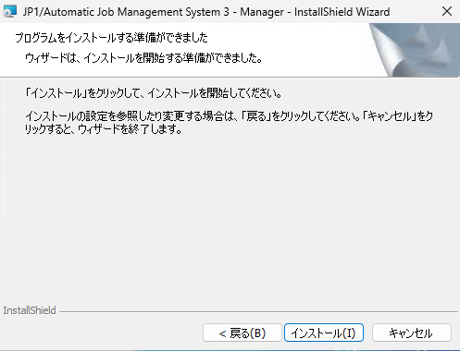
Manager：インストール準備完了。

手順 31

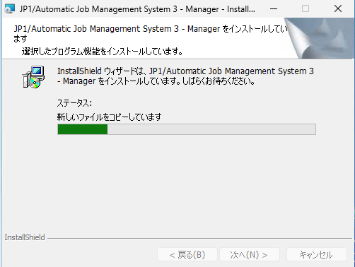
Manager：ファイルをコピー中。

手順 32

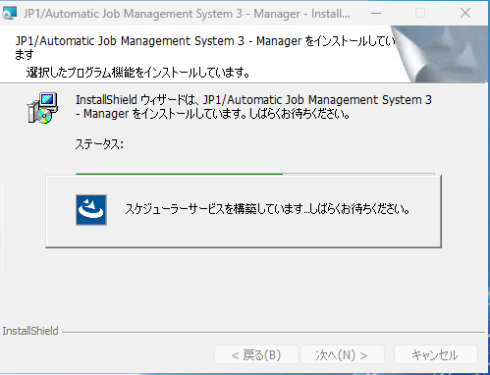
Manager：スケジューラーサービスを構築中。

手順 33

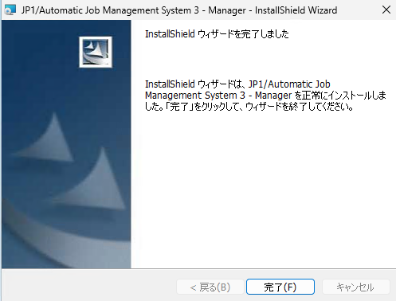
Manager：インストール完了。［完了］。

手順 34

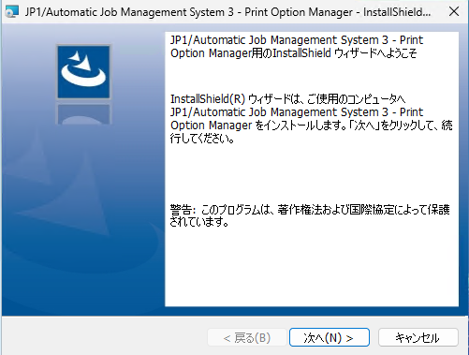
JP1/AJS3 - Print Option Manager：ウィザード開始（ようこそ）。［次へ］。

手順 35

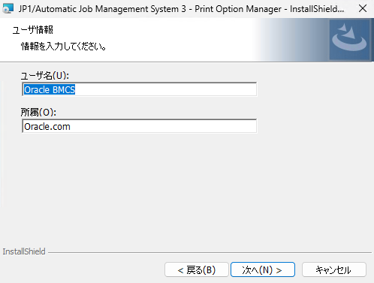
Print Option Manager：ユーザ情報を入力。

手順 36

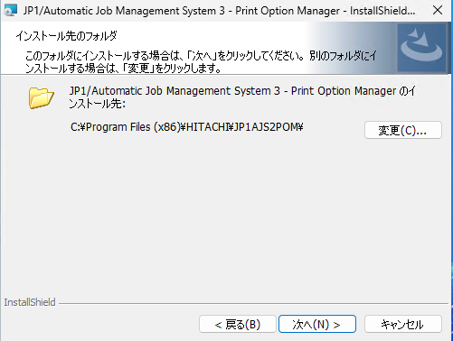
Print Option Manager：インストール先フォルダを確認（…\JP1AJS2POM\）。

手順 37

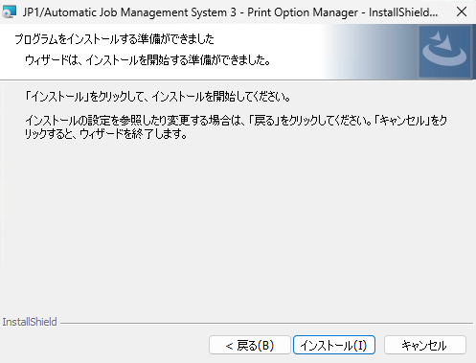
Print Option Manager：インストール準備完了。

手順 38

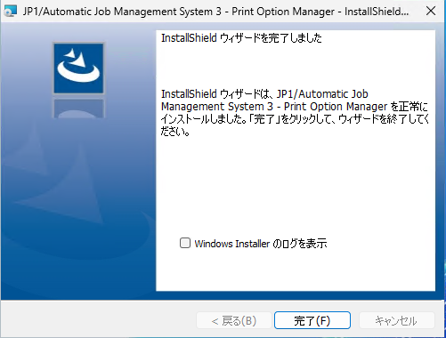
Print Option Manager：インストール完了。［完了］。

手順 39

疎通確認エビデンス
JP1 疎通確認エビデンス

■ 対象サーバー（6台）
・apvnzp01.nustepdm.nustep.co.jp
・TYCLDS18.nustepdm.nustep.co.jp
・jobserver01.NUSTEPDM.nustep.co.jp
・edimaster01.NUSTEPDM.nustep.co.jp
・TYCLDS31.NUSTEPDM.nustep.co.jp
・linkexpress01.nustepdm.nustep.co.jp

■ 事前確認：この環境の JP1 ポート定義
powershell -Command "Select-String -Path C:\Windows\System32\drivers\etc\services -Pattern 'jp1|ajs' | ForEach-Object { $_.Line }"

【1】 apvnzp01.nustepdm.nustep.co.jp
① jp1ping による名前解決・ping 確認
jp1ping -v -s apvnzp01.nustepdm.nustep.co.jp
② ポート疎通確認（TCP 20600 / 20242）
powershell -Command "$t='apvnzp01.nustepdm.nustep.co.jp'; 20600,20242 | ForEach-Object { $r = Test-NetConnection -ComputerName $t -Port $_ -WarningAction SilentlyContinue; \"Port $_ : $($r.TcpTestSucceeded)\" }"
実行結果
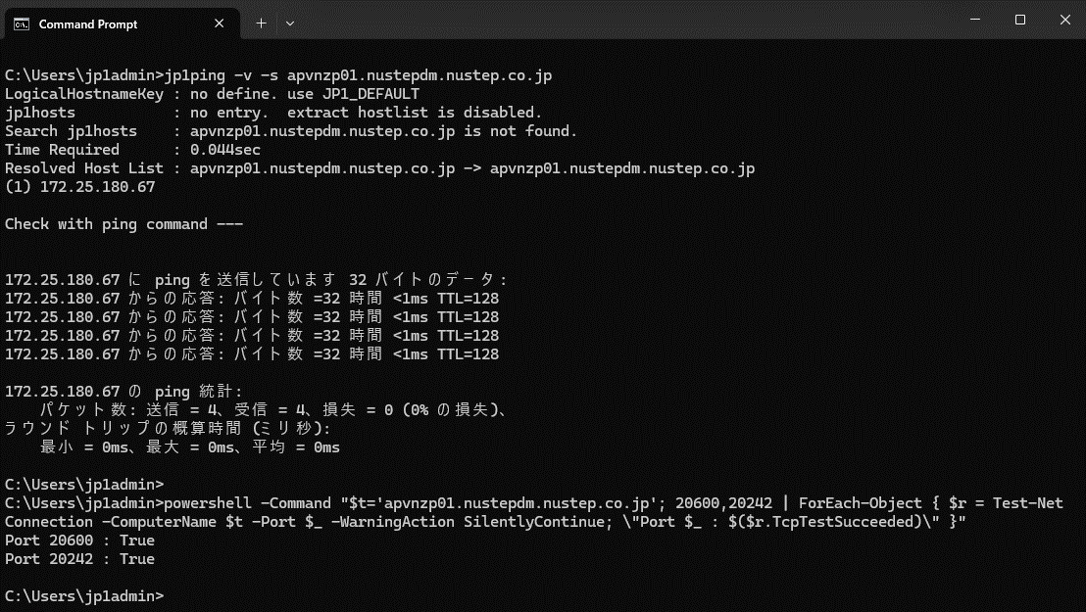

【2】 TYCLDS18.nustepdm.nustep.co.jp
① jp1ping による名前解決・ping 確認
jp1ping -v -s TYCLDS18.nustepdm.nustep.co.jp
② ポート疎通確認（TCP 20600 / 20242）
powershell -Command "$t='TYCLDS18.nustepdm.nustep.co.jp'; 20600,20242 | ForEach-Object { $r = Test-NetConnection -ComputerName $t -Port $_ -WarningAction SilentlyContinue; \"Port $_ : $($r.TcpTestSucceeded)\" }"
実行結果


【3】 jobserver01.NUSTEPDM.nustep.co.jp
① jp1ping による名前解決・ping 確認
jp1ping -v -s jobserver01.NUSTEPDM.nustep.co.jp
② ポート疎通確認（TCP 20600 / 20242）
powershell -Command "$t='jobserver01.NUSTEPDM.nustep.co.jp'; 20600,20242 | ForEach-Object { $r = Test-NetConnection -ComputerName $t -Port $_ -WarningAction SilentlyContinue; \"Port $_ : $($r.TcpTestSucceeded)\" }"
実行結果
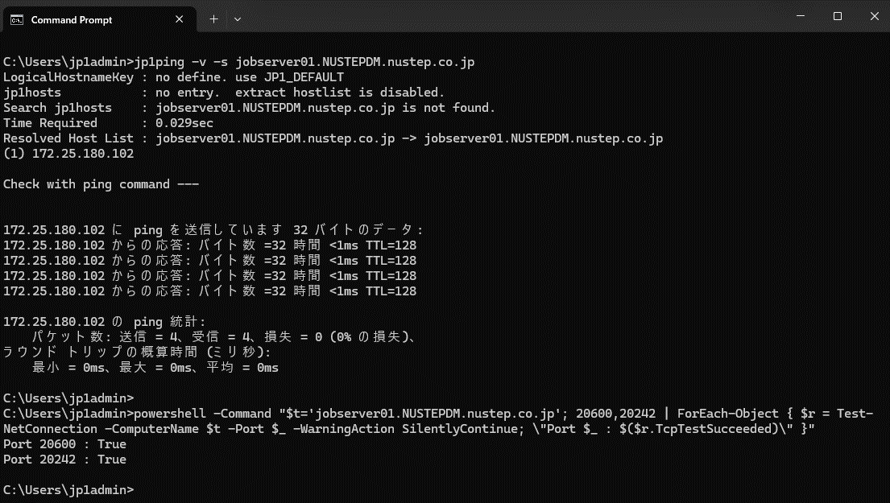

【4】 edimaster01.NUSTEPDM.nustep.co.jp
① jp1ping による名前解決・ping 確認
jp1ping -v -s edimaster01.NUSTEPDM.nustep.co.jp
② ポート疎通確認（TCP 20600 / 20242）
powershell -Command "$t='edimaster01.NUSTEPDM.nustep.co.jp'; 20600,20242 | ForEach-Object { $r = Test-NetConnection -ComputerName $t -Port $_ -WarningAction SilentlyContinue; \"Port $_ : $($r.TcpTestSucceeded)\" }"
実行結果
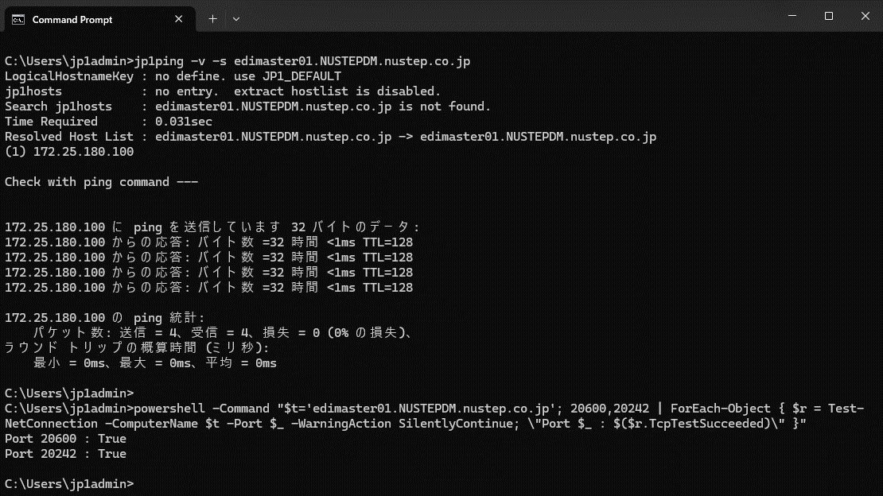

【5】 TYCLDS31.NUSTEPDM.nustep.co.jp
① jp1ping による名前解決・ping 確認
jp1ping -v -s TYCLDS31.NUSTEPDM.nustep.co.jp
② ポート疎通確認（TCP 20600 / 20242）
powershell -Command "$t='TYCLDS31.NUSTEPDM.nustep.co.jp'; 20600,20242 | ForEach-Object { $r = Test-NetConnection -ComputerName $t -Port $_ -WarningAction SilentlyContinue; \"Port $_ : $($r.TcpTestSucceeded)\" }"
実行結果
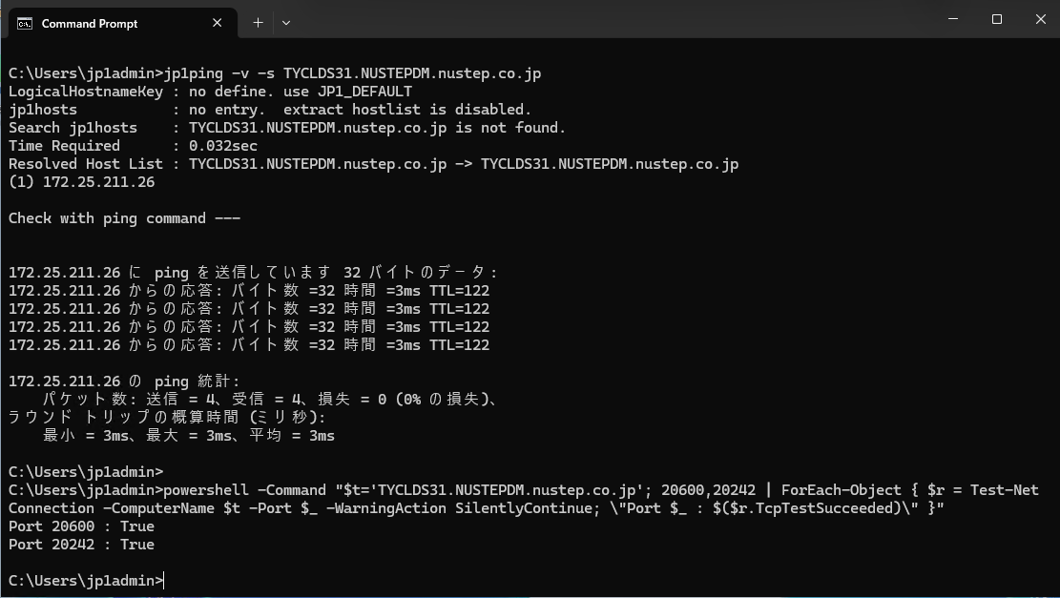

【6】 linkexpress01.nustepdm.nustep.co.jp
① jp1ping による名前解決・ping 確認
jp1ping -v -s linkexpress01.nustepdm.nustep.co.jp
② ポート疎通確認（TCP 20600 / 20242）
powershell -Command "$t='linkexpress01.nustepdm.nustep.co.jp'; 20600,20242 | ForEach-Object { $r = Test-NetConnection -ComputerName $t -Port $_ -WarningAction SilentlyContinue; \"Port $_ : $($r.TcpTestSucceeded)\" }"
実行結果
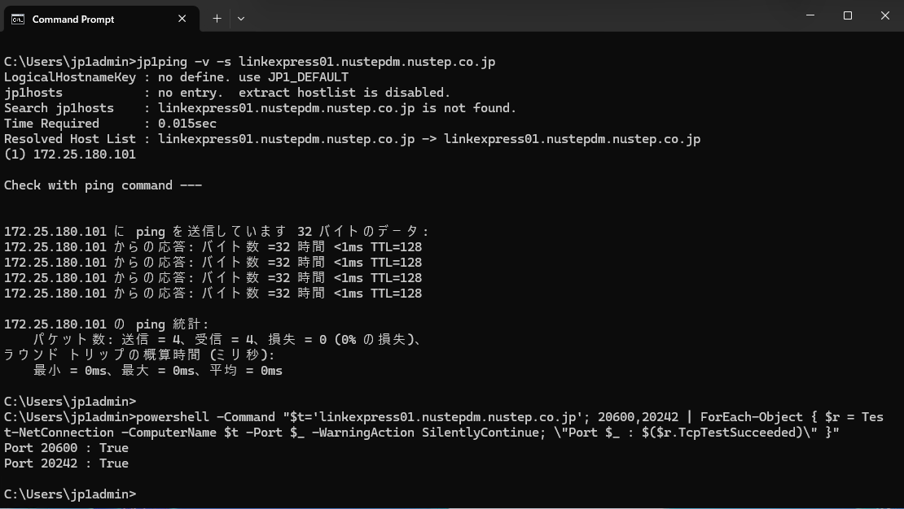

■ 補足
・ポート番号
20600 : JP1/Base の通信
20242 : Manager → Agent へのジョブ配信
※ 環境ごとに異なる可能性があるため、事前確認のコマンドで実際の定義を確認すること

・jp1ping で確認できること
JP1 の通信設定に基づく名前解決（jp1hosts を検索し、無ければ OS の名前解決）
解決した IP への ping（ICMP）

・jp1ping で確認できないこと
JP1 の TCP 通信が成立するか / Agent の JP1 プロセスが応答するか

・jp1ping 後半の ping は ICMP のため、FW で塞がれているとタイムアウトする。JP1 は TCP 通信のため、ping 不通でも疎通している場合がある。判断材料は Test-NetConnection（TCP）の結果。

・最終的な確証はジョブ実行。TCP が通り双方向の名前解決ができても、Agent 側のユーザーマッピングや認証が揃っていなければジョブは動かない。

Sheet1
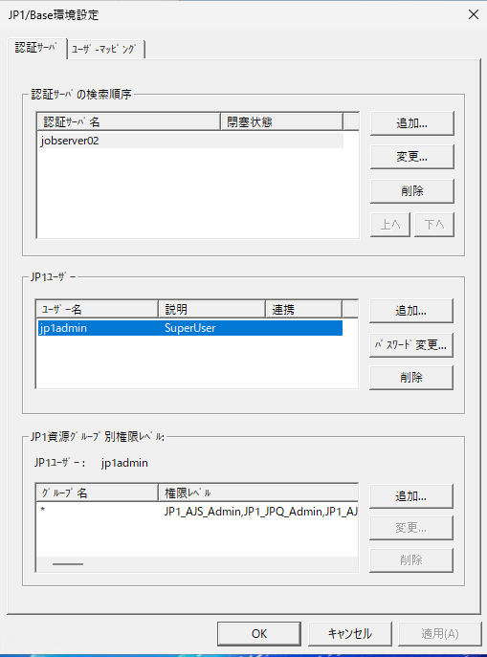
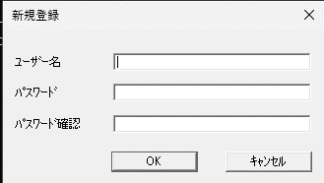
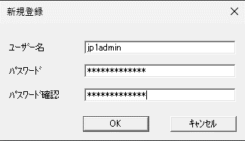
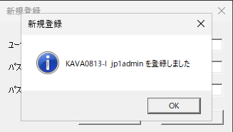
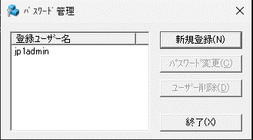
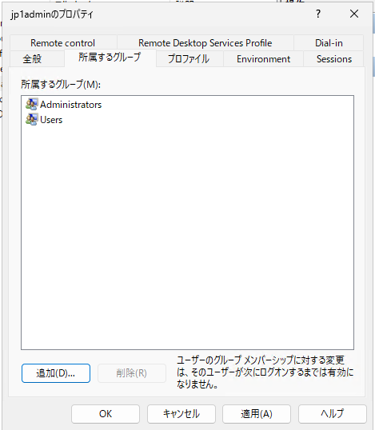






net user jp1admin vW4CNryr8HgS /add

net user jp1admin vW4CNryr8HgS

現行一覧
現行一覧：JP1/AJS3 エージェント管理情報

出力元ホスト（HOSTNAME）: | TYCLDS30
コマンド出力: | KNAC1101-I 〜 KNAC1102-I（エージェント管理の情報）


AGENT | STATUS | HOST | CON-EXE | QUE | JOB | EVENT
@SYSTEM | Ef | TYCLDS30 | 5 | 0 | 0 | 3
TYCLDS30 | Ef | TYCLDS30 | 8 | 0 | 1 | 1
TYCLDS31 | Ef | TYCLDS31 | 5 | 0 | 1 | 2
TYNUSS68 | Ef | TYNUSS68 | 5 | 0 | 0 | 0
TYNUSS65 | Ef | TYNUSS65 | 5 | 0 | 0 | 0
WIN-EPQDMQ0CNBN | Ef | WIN-EPQDMQ0CNBN | 5 | 0 | 0 | 0
NAIS_FILE_AWS | Ef | NAIS_FILE_AWS | 5 | 0 | 0 | 0
apvnzp01 | Ef | apvnzp01 | 5 | 0 | 0 | 0
sofaap01 | Ef | sofaap01 | 5 | 0 | 0 | 0
TYCLDS18 | Ef | TYCLDS18 | 5 | 0 | 0 | 0
TYNUSS41 | Ef | TYNUSS41 | 5 | 0 | 0 | 0
TYNUSS40 | Ef | TYNUSS40 | 5 | 0 | 0 | 0
linkexpress01 | Ef | linkexpress01 | 5 | 0 | 1 | 0
edimaster01 | Ef | edimaster01 | 5 | 0 | 0 | 0
jobserver01 | Ef | jobserver01 | 5 | 0 | 1 | 0

エクスポートエビデンス








